操作方法
操作方法について

 |  | キーボード

 | フルスクリーン

 | 入力しながら | ジャンプ | 投げる |  | 入れ替わり |  |  | 選択の変更
 | 十字キー入力で | 選択の決定 | 1つ戻る |  |  |  |  | 左右移動
 | ポーズ画面中の |  |  |  |  |  |  | 投げるの方向入力
 | カメラ移動

 |  | ゲームパッド
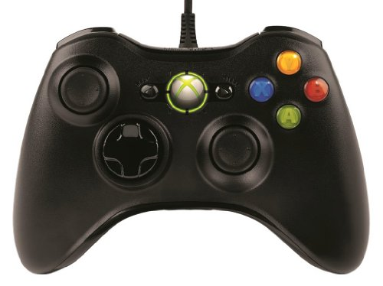
 | ※トリガー |  |  |  |  |  | ※トリガー
 | 入れ替わり |  |  |  |  |  | 投げる

 |  |  |  |  |  |  | ※RBを押しながら
 |  |  |  |  |  |  | カメラ移動

 |  | 選択の変更 |  | 選択の決定 |  | 1つ戻る
 |  | 左右移動 |  | ジャンプ
 |  | 投げるの方向入力

